OPZIONE VERDE
 |  |  |  | torna al SOMMARIO

Energia elettrica 16
Convenzione per la fornitura di energia elettrica a prezzo fisso o a prezzo variabile e servizi connessi per tutte le Pubbliche Amministrazioni

Configuratore corrispettivi a Prezzo Variabile per la fornitura di Energia Elettrica edizione 16

Base d'Asta e Prezzi dell' Opzione Verde

Il Fornitore, ai sensi della deliberazione ARERA ARG/elt n. 104/11 e s.m.i., tramite Garanzia d’Origine, è tenuto a certificare la produzione di Energia Verde per tutti i Punti di Prelievo per i quali sia stata attivata l’Opzione Verde per un ammontare non inferiore al consumo totale effettivo degli stessi. L’attivazione dell’Opzione Verde (OV) consente all’amministrazione l’utilizzo del marchio offerto dal rispettivo Fornitore. Il Logo verrà concesso in uso dal Fornitore per la durata della fornitura. Il corrispettivo che si applica ad ogni MWh consumato, è fisso ed invariabile per tutta la durata contrattuale. Per ulteriori informazioni si rimanda alla Convenzione, al Capitolato Tecnico e alla Guida. Informazioni sulla Garanzia d'Origine si trovano sul sito www.gse.it

Base d'Asta Opzione Verde (Euro/MWh) | 1.10

Fornitore | Lotti | Valore Opzione (Euro/MWh) | Marchio

Iren Mercato S.p.A. | Lotto 1 | €/MWh1.09 | 

Enel Energia S.p.A. | Lotti 2, 3, 5, 6, 10, 13, 15, 16 | €/MWh0.90 | 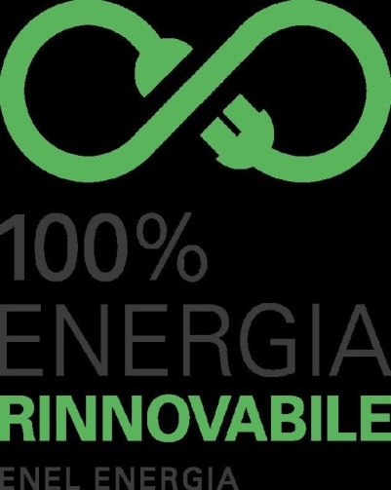

Global Power S.p.A. | Lotto 7 | €/MWh1.10 | 

AGSM Energia S.p.A. | Lotti 8, 11 | €/MWh1.10

A2A Energia S.p.A. | Lotto 4, 9 | €/MWh1.09 | 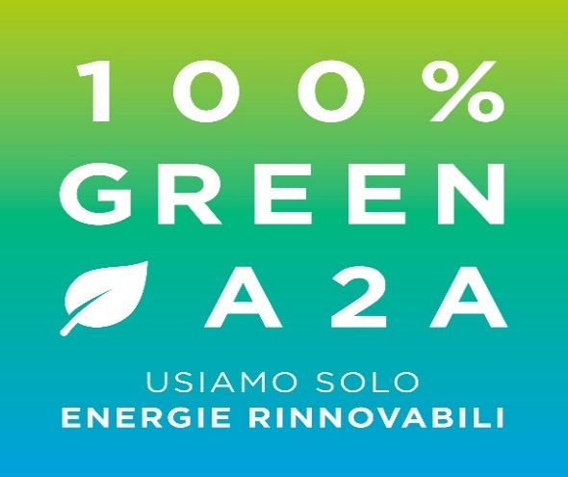

Hera Comm S.r.l. | Lotti 12,14 17 | €/MWh1.09

PUNIndex e PUN per fascia
 |  |  |  | torna al SOMMARIO

Energia elettrica 16
Convenzione per la fornitura di energia elettrica a prezzo fisso o a prezzo variabile e servizi connessi per tutte le Pubbliche Amministrazioni

Configuratore corrispettivi a Prezzo Variabile per la fornitura di Energia Elettrica edizione 16

PUNIndex e PUN per fascia

 | PUNIndex e PUN per fascia
PUNIndex e PUN per fascia
 | Mese | F0 | F1 | F2 | F3
 |  | Euro/MWh | Euro/MWh | Euro/MWh | Euro/MWh
 | Apr-18 | 49.39 | 53.88 | 56.15 | 43.67
 | May-18 | 53.48 | 59.09 | 60.5 | 45.61
 | Jun-18 | 57.25 | 62.4 | 60 | 52.09
 | Jul-18 | 62.69 | 66.65 | 66.5 | 57.75
 | Aug-18 | 67.71 | 69.93 | 71.57 | 64.03
 | Sep-18 | 76.32 | 82.82 | 79.89 | 69.84
 | Oct-18 | 73.93 | 80.72 | 79.02 | 65.54
 | Nov-18 | 66.58 | 76.52 | 69.72 | 57.75
 | Dec-18 | 65.15 | 74.65 | 69.64 | 57.98
 | Jan-19 | 67.65 | 76.64 | 72.48 | 58.46
 | Feb-19 | 57.67 | 61.79 | 63.65 | 51.11
 | Mar-19 | 52.88 | 55.61 | 57.81 | 48.15
 | Apr-19
 | May-19
 | Jun-19
 | Jul-19
 | Aug-19
 | Sep-19
 | Oct-19
 | Nov-19
 | Dec-19
 | Jan-20
 | Feb-20
 | Mar-20
 | Apr-20
 | May-20
 | Jun-20

